HinhAnhKhaoSat
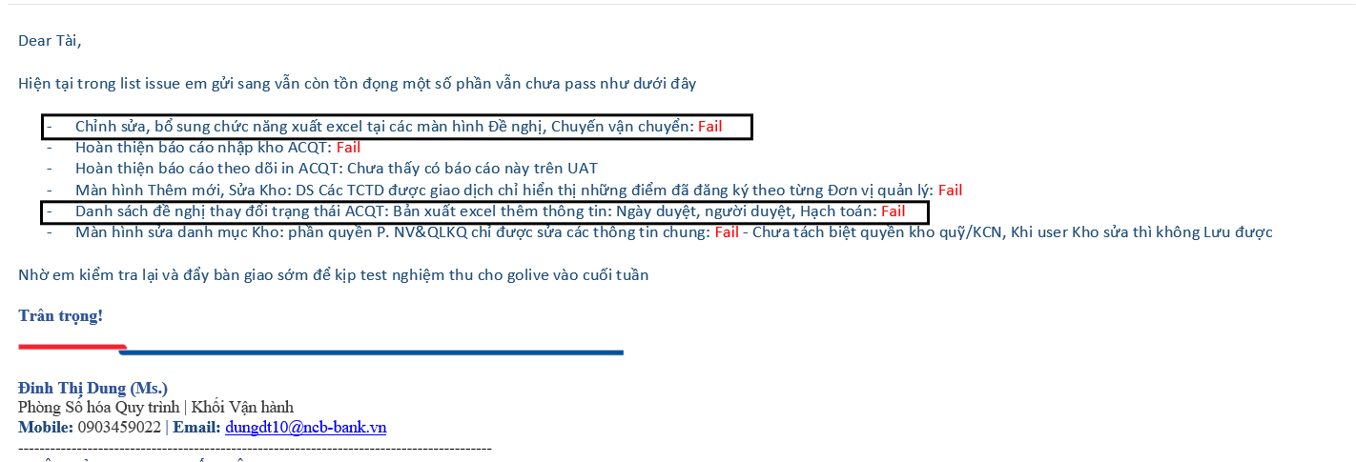

 |  | Tên ảnh 3: | Tên ảnh 4:
[Hình ảnh 1] | [Hình ảnh 2] | [Hình ảnh 3] | [Hình ảnh 4]

